Sheet1
PPTI 23
1) 9 – 3 ^ 2 * 4 % 5 |  |  |  |  | (A*B+(C*D-E)) / (F + G) |  | ke prefix jadi dari kanan ke kiri
String |  |  |  |  | )
Infix | Stack | Prefix |  | TREE dari PREFIX di construct dari KANAN | ) | G
9 – 3 ^ 2 * 4 % 5 |  | 5 |  | Mulai dari sebelah kanan buat operand dulu (paling bawah) | )+ | G
 | % | 5 |  | kalau ketemu operator, jadi parent | )+ | F G
 | % | 4 5 |  | Kalau udah jadi, bandingin sama infix | )+ | + F G
 | % * | 4 5 |  |  | / | + F G
 | % * | 2 4 5 |  |  | / )) | + F G
 | % * ^ | 2 4 5 |  |  | / )) | E + F G
 | % * ^ | 3 2 4 5 |  | Bikin Tree dari Postfix | / )) | E + F G
 | % * ^ | 3 2 4 5 |  | Mulai gambar tree nya dari sebelah kanan | / )) - | E + F G
 | - | % * ^ 3 2 4 5 |  | Kalau ketemu operator, jadi parent | / )) - | E + F G
 | - | 9 % * ^ 3 2 4 5 |  | Kalau udah jadi, bandingn | / )) - | D E + F G
 |  | - 9 % * ^ 3 2 4 5 |  |  | / )) - | D E + F G
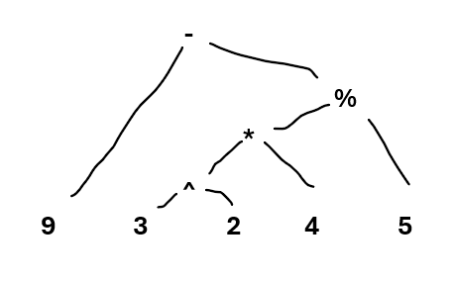
 |  |  |  |  | / )) - * | C D E + F G
 |  |  |  |  | / ) | - * C D E + F G
 |  |  |  |  | / ) + | - * C D E + F G
 |  |  |  |  | / ) + | B - * C D E + F G
 |  |  |  |  | / ) + * | A B - * C D E + F G
 |  |  |  |  | / | + * A B - * C D E + F G
 |  |  |  |  |  | / + * A B - * C D E + F G |  | Kalau buat tree, mulai dari operand dulu
 |  |  |  |  |  |  |  | Buat tambahin operator ke yang paling terakhir operand di tambahna
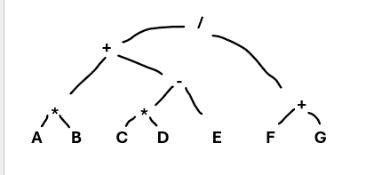

Preorder | - 9 % * ^ 3 2 4 5
Inorder | 8 * 3 % 5 + 2 ^ 3
Postorder | 9 3 2 ^ 4 * 5 % -

2) + * 7 2 / 8 ^ 4 2
Evaluate prefix
String | Stack |  |  |  | 2)
+ * 7 2 / 8 ^ 4 2 | 2 |  | Pop(A) |  | / + * 10 2 - * 8 3 4 + 6 2
 | 2 4 |  | Pop(B) |  | Evaluate
 |  |  | Push (A operasi B) |  | 6 2
 |  |  |  |  | 8 |  | Karena prefix baca dari kanan ke kiri
 |  |  |  |  | 8 4 3 8 |  | A jadi operand kiri
 |  |  |  |  | 8 4 24
 |  |  |  |  | 8 20
 |  |  |  |  | 8 20 2
 |  |  |  |  | 8 20 2 10
 |  |  |  |  | 8 20 20
 |  |  |  |  | 8 40
 |  |  |  |  | 5

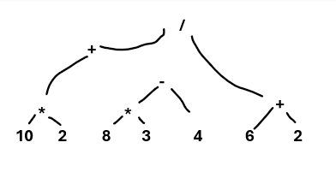

 |  |  |  |  | Infix | ((10 * 2) + ( 8 * 3 - 4)) / (6 + 2)
 |  |  |  |  | Postfix | 10 2 * 8 3 * 4 - + 6 2 + /

